Trang_bia
Posts and Telecommunications Institute of Technology |  |  |  |  |  |  | Thiết kế |  | Tài liệu phát triển |  | Tên hệ thống |  | Website bán đồng hồ |  |  |  | Người tạo |  | Thai | Ngày tạo |  | 30/09/2023
 |  |  |  |  |  |  |  |  |  |  |  |  |  |  |  |  | Người cập nhật |  |  | Ngày cập nhật
 |  |  |  |  |  |  |  |  |  |  | Màn hình (ID) |  | productDetail |  | Màn hình (Tên) |  | Màn hình chi tiết sản phẩm

 | website bán đồng hồ

 | Version 1.0

 |  |  |  |  |  |  |  |  |  | 1. Mục đích |  |  | 7. Giao diện màn hình
 |  |  |  |  |  |  |  |  |  | 2. Giới hạn hoạt động |  |  | 8. Danh sách hạng mục
 |  |  |  |  |  |  |  |  |  | 3. Giới hạn hệ thống |  |  | 9. Khái quát chức năng
 |  |  |  |  |  |  |  |  |  | 4. Chức năng liên quan |  |  | 10. Xử lý chi tiết
 |  |  |  |  |  |  |  |  |  | 5. Không bao gồm
 |  |  |  |  |  |  |  |  |  | 6. Sơ đồ

Posts and Telecommunications Institute of Technology |  |  |  |  |  |  | Thiết kế |  | Tài liệu phát triển |  | Tên hệ thống |  | Website bán đồng hồ |  |  |  | Người tạo |  | Thái | Ngày tạo |  | 30/09/2023
 |  |  |  |  |  |  |  |  |  |  |  |  |  |  |  |  | Người cập nhật |  |  | Ngày cập nhật
 |  |  |  |  |  |  |  |  |  |  | Màn hình (ID) |  | productDetail |  | Màn hình (Tên) |  | Màn hình chi tiết sản phẩm

 | Lịch sử chỉnh sửa

 | Ver |  | Ngày cập nhật |  |  | Nội dung cập nhật |  |  |  |  |  |  | Người cập nhật
 |  |  |  |  |  |  |  |  |  |  |  |  |  | Ngày duyệt |  | Người duyệt |  | Ngày duyệt |  |  | Người duyệt
 | 1 |  | 3009/2023 |  |  | Tạo mới |  |  |  |  |  |  | Thái

Posts and Telecommunications Institute of Technology |  |  |  |  |  |  | Thiết kế |  | Tài liệu phát triển |  | Tên hệ thống |  | Website bán đồng hồ |  |  |  | Người tạo |  | Thái | Ngày tạo |  | 30/09/2023
 |  |  |  |  |  |  |  |  |  |  |  |  |  |  |  |  | Người cập nhật |  |  | Ngày cập nhật
 |  |  |  |  |  |  |  |  |  |  | Màn hình (ID) |  | productDetail |  | Màn hình (Tên) |  | Màn hình chi tiết sản phẩm

 | 1. Mục đích
 |  | - Dùng để xem thông tin chi tiết của sản phẩm
 |  | - dùng để thêm sản phẩm vào giỏ hàng

 | 2. Giới hạn hoạt động
 |  | Không có

 | 3. Giới hạn hệ thống
 |  | Không có

 | 4. Chức năng liên quan
 |  | Không có

 | 5. Không bao gồm
 |  | Không có

Posts and Telecommunications Institute of Technology |  |  |  |  |  |  | Thiết kế |  | Tài liệu phát triển |  | Tên hệ thống |  | Website bán đồng hồ |  |  |  | Người tạo |  | Thái | Ngày tạo |  | 30/09/2023
 |  |  |  |  |  |  |  |  |  |  |  |  |  |  |  |  | Người cập nhật |  |  | Ngày cập nhật
 |  |  |  |  |  |  |  |  |  |  | Màn hình (ID) |  | productDetail |  | Màn hình (Tên) |  | Màn hình chi tiết sản phẩm

Màn hình chi tiết sản phẩm
 | 6. Sơ đồ

Khởi động
hệ thống

màn hình chính

Products
Cart_item
User

 | Table

 |  |  | № | Loại | Tên |  |  |  |  |  | I/O | Ghi chú
 |  |  | 1 | M | Products |  |  | Table sản phẩm |  |  | O
 |  |  | 2 | M | Cart_item |  |  | Table giỏ hàng |  |  | In
 |  |  | 4 | M | User |  |  | Table user |  |  | O
 |  |  | 5
 |  |  | 6
 |  |  | 7
 |  |  | 8
 |  |  | 9
 |  |  | 10

 |  |  |  | ※ Loại (M: Master / T: Transaction table / Ⅰ: INI file / W: work table / V: view / S: stored procedures / L: SQL loader / F: file)

Thiet_ke
Posts and Telecommunications Institute of Technology |  |  |  |  |  |  | Thiết kế |  |  |  | Tài liệu phát triển |  |  |  | Tên hệ thống |  |  | Website bán đồng hồ |  |  |  | Người tạo | Thái | Ngày tạo | 30/09/2023
 |  |  |  |  |  |  |  |  |  |  |  |  |  |  |  |  |  |  |  |  |  | Người cập nhật |  | Ngày cập nhật
 |  |  |  |  |  |  |  |  |  |  |  |  |  |  | Màn hình (ID) |  |  | productDetail |  | Màn hình (Tên) |  | Màn hình chi tiết sản phẩm

 | 7. Giao diện màn hình

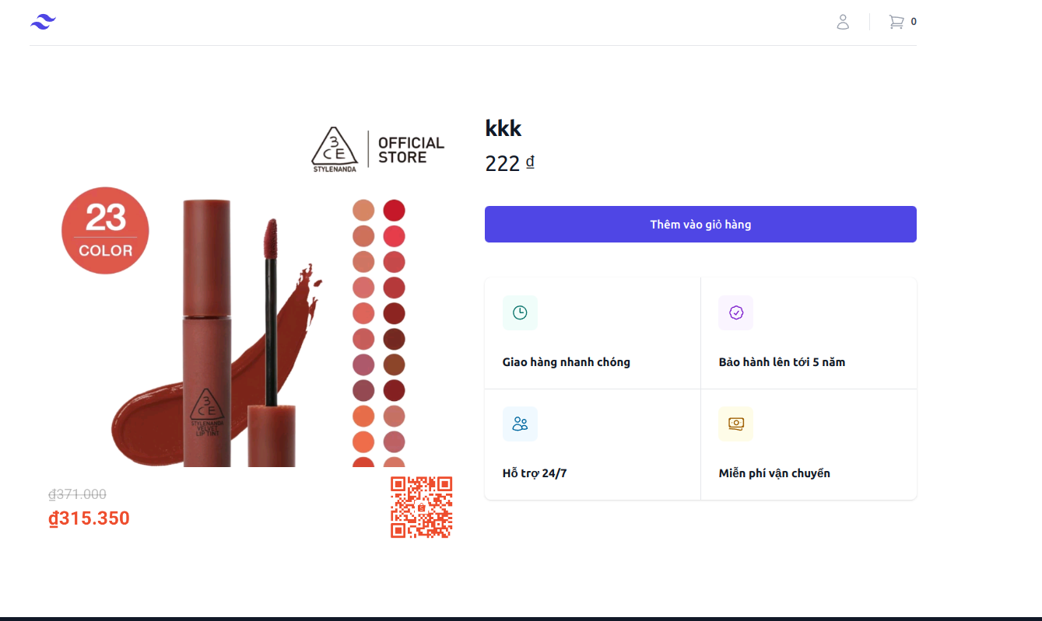

Posts and Telecommunications Institute of Technology |  |  |  |  |  |  | Thiết kế |  |  |  | Tài liệu phát triển |  |  |  | Tên hệ thống |  |  | Website bán đồng hồ |  |  |  | Người tạo | Thái | Ngày tạo | 30/09/2023
 |  |  |  |  |  |  |  |  |  |  |  |  |  |  |  |  |  |  |  |  |  | Người cập nhật |  | Ngày cập nhật
 |  |  |  |  |  |  |  |  |  |  |  |  |  |  | Màn hình (ID) |  |  | productDetail |  | Màn hình (Tên) |  | Màn hình chi tiết sản phẩm

 | 8. Danh sách hạng mục

 |  | [Vùng nhập]
 |  | № | Tên hạng mục |  |  |  | Loại dữ liệu |  | Độ dài |  |  | Bắt buộc |  | I/O | Control |  | Format |  | Ghi chú
 |  | 1 | Name |  |  |  | String |  |  | 32 |  |  | Y | O | Text |  |  |  | lấy từ cở sở dư liệu
 |  | 2 | price |  |  |  | String |  |  |  |  |  | Y | O | Text |  |  |  | lấy từ cở sở dư liệu
 |  | 3 | Image |  |  |  | file |  |  |  |  |  | Y | O | image |  |  |  | lấy từ cở sở dư liệu

 |  | [Vùng nút]
 |  | № | Tên hạng mục |  |  |  |  |  | Control |  |  |  |  |  |  | Ghi chú
 |  | 1 | Thêm vào giỏ hàng |  |  |  |  |  | Button

 |  | [Vùng cô định]
 |  | № | Tên hạng mục |  |  |  |  |  | Control |  |  |  |  |  |  | Ghi chú
 |  | 1 | Giao hàng nhanh chóng |  |  |  |  |  | Text
 |  | 2 | Bảo hành lên tới 5 năm |  |  |  |  |  | Text
 |  | 3 | Hỗ trợ 24/7 |  |  |  |  |  | Text
 |  | 4 | Miễn phí vận chuyển |  |  |  |  |  | Text

Posts and Telecommunications Institute of Technology |  |  |  |  |  |  | Thiết kế |  |  |  | Tài liệu phát triển |  |  |  | Tên hệ thống |  |  | Website bán đồng hồ |  |  |  | Người tạo | Thái | Ngày tạo | 30/09/2023
 |  |  |  |  |  |  |  |  |  |  |  |  |  |  |  |  |  |  |  |  |  | Người cập nhật |  | Ngày cập nhật
 |  |  |  |  |  |  |  |  |  |  |  |  |  |  | Màn hình (ID) |  |  | productDetail |  | Màn hình (Tên) |  | Màn hình chi tiết sản phẩm

 | 9. Khái quát chức năng
 |  | (1) Hiển thị ban đầu
 |  |  | 1. Hiển thị màn hình ở trạng thái ban đầu

 |  | (2) Xử lý thêm vào giỏ hàng
 |  |  | 1. Nhấn nút thêm vào giỏ hàng để thực hiện

 |  |  | 2. thêm thanh công thi thông báo thành công

Posts and Telecommunications Institute of Technology |  |  |  |  |  |  | Thiết kế |  |  |  | Tài liệu phát triển |  |  |  | Tên hệ thống |  |  | Website bán đồng hồ |  |  |  | Người tạo | Thái | Ngày tạo | 30/09/2023
 |  |  |  |  |  |  |  |  |  |  |  |  |  |  |  |  |  |  |  |  |  | Người cập nhật |  | Ngày cập nhật
 |  |  |  |  |  |  |  |  |  |  |  |  |  |  | Màn hình (ID) |  |  | productDetail |  | Màn hình (Tên) |  | Màn hình chi tiết sản phẩm

 | 10. Xử lý chi tiết
 |  | (1) Hiển thị ban đầu
 |  |  | 1. Thực hiện khởi tạo màn hình ban đầu

 |  | [Vùng nhập]
 |  | № | Tên hạng mục |  |  |  | Loại dữ liệu |  | Độ dài |  |  | Bắt buộc |  | I/O | Control |  | Format |  | Ghi chú
 |  | 1 | Name |  |  |  | String |  |  | 32 |  |  | Y | O | Text |  |  |  | lấy từ cở sở dư liệu
 |  | 2 | price |  |  |  | String |  |  |  |  |  | Y | O | Text |  |  |  | lấy từ cở sở dư liệu
 |  | 3 | Image |  |  |  | file |  |  |  |  |  | Y | O | image |  |  |  | lấy từ cở sở dư liệu

 |  | [Vùng nút]
 |  | № | Tên hạng mục |  |  |  |  |  | Control |  |  |  |  |  |  | Ghi chú
 |  | 1 | Thêm vào giỏ hàng |  |  |  |  |  | Button

 |  | [Vùng cô định]
 |  | № | Tên hạng mục |  |  |  |  |  | Control |  |  |  |  |  |  | Ghi chú
 |  | 1 | Giao hàng nhanh chóng |  |  |  |  |  | Text
 |  | 2 | Bảo hành lên tới 5 năm |  |  |  |  |  | Text
 |  | 3 | Hỗ trợ 24/7 |  |  |  |  |  | Text
 |  | 4 | Miễn phí vận chuyển |  |  |  |  |  | Text

Posts and Telecommunications Institute of Technology |  |  |  |  |  |  | Thiết kế |  |  |  | Tài liệu phát triển |  |  |  | Tên hệ thống |  |  | Website bán đồng hồ |  |  |  | Người tạo | Thái | Ngày tạo | 30/09/2023
 |  |  |  |  |  |  |  |  |  |  |  |  |  |  |  |  |  |  |  |  |  | Người cập nhật |  | Ngày cập nhật
 |  |  |  |  |  |  |  |  |  |  |  |  |  |  | Màn hình (ID) |  |  | productDetail |  | Màn hình (Tên) |  | Màn hình chi tiết sản phẩm

 |  | (2) Xử lý thêm vào giỏ hàng
 |  |  | 1. Nhấn nút thêm vào giỏ hàng thì thực hiện xử lý.
 |  |  | 2. Xử lý check
 |  |  |  | a. Check hạng mục
 |  |  |  | № | Tên hạng mục |  |  |  | Nội dung check |  |  |  |  |  |  |  |  |  |  |  | Message Code
 |  |  |  | 1 | chưa login |  |  |  | báo lỗi |  |  |  |  |  |  |  |  |  |  |  | empty_token_err

 |  |  | 3. Xử lý đăng nhập

 |  |  |  | Đối tượng |  |  |  | Truy xuất
 |  |  |  | cart_item |  |  |  |  | productID.values = [vùng nhập].values
 |  |  |  |  |  |  |  |  | userId.values = [vùng nhập].values

 |  |  |  | Thông báo |  | Trường hợp |  |  |  |  |  |  |  |  |  |  |  |  |  |  | Message Code
 |  |  |  | SUCCESS |  | thêm sản phẩm thành công |  |  |  |  |  |  |  |  |  |  |  |  |  |  | cart_product_success
 |  |  |  | FAIL |  | thêm sản phẩm thất bại |  |  |  |  |  |  |  |  |  |  |  |  |  |  | cart_product_fail

